Cover
Comune di Milano
Assessorato alla Trasformazione Digitale

Introduzione
1
Modello di analisi dei benefici apportati dalla digitalizzazione
Modello di analisi
2

Introduzione
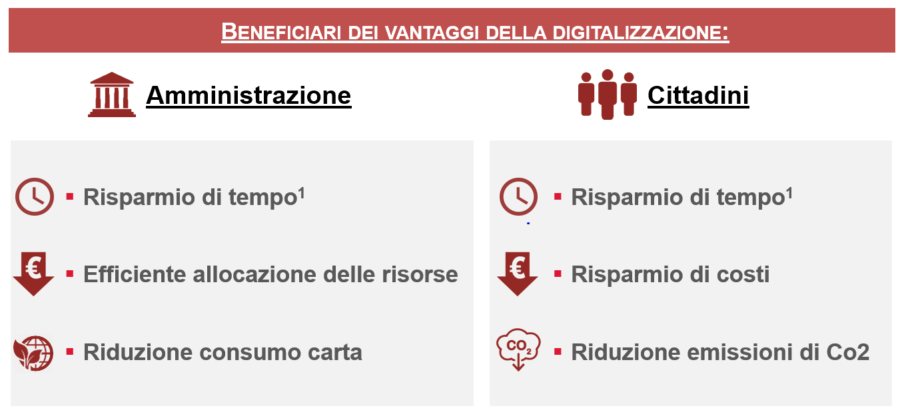
Cover
Ambiti di analisi
Modello di analisi dei benefici apportati dalla digitalizzazione

1. Obiettivi e finalità del modello
L’obiettivo ultimo del modello di analisi dei benefici apportati dalla digitalizzazione è fornire alle varie Direzioni coinvolte indicatori di sintesi su una base di calcolo omogenea dei benefici derivanti dalle iniziative implementate.
La struttura del modello consente una duplice valutazione:
- Valutazioni di beneficio potenziale ex-ante (beneficio teorico)
- Valutazione a consuntivo ex-post dei vantaggi ottenuti (monitoraggio)

2. Struttura e composizione del modello

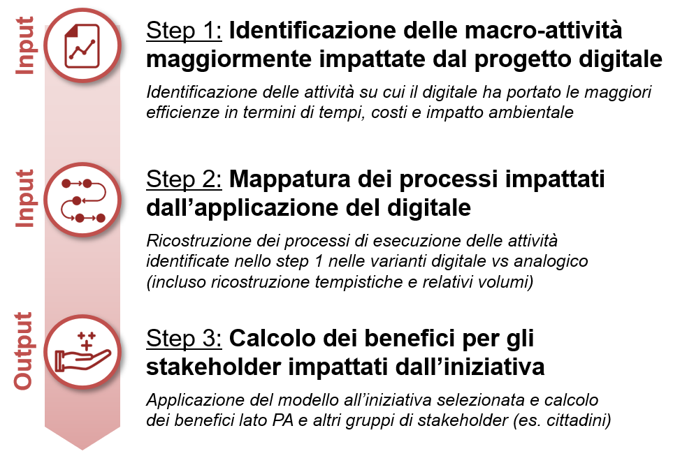
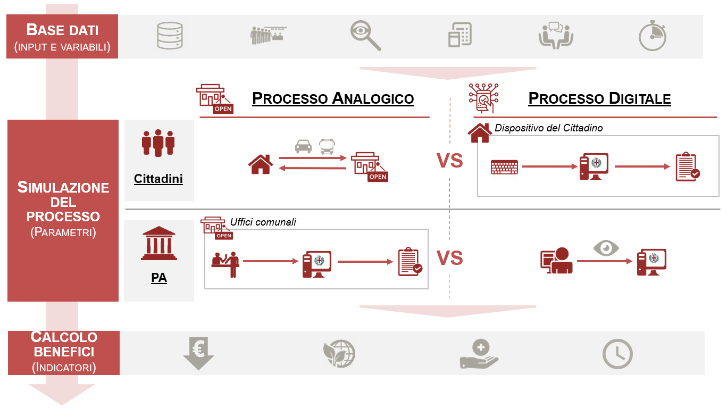

3. KPI di sintesi per la quantificazione dei benefici
La quantificazione dei benefici della digitalizzazione viene sintetizzata in 6 indicatori, di cui 3 riferiti alla PA e 3 al Cittadino, per mostrare il duplice effetto della digitalizzazione in termini di efficientamento della struttura organizzativa della PA e miglioramento del livello di servizio offerto al cittadino.

Nuovo Progetto Digitale
Ambiti di analisi
Applicazione del modello ad un "Nuovo Progetto Digitale"

Celle input
Nome del progetto:

Ambito di applicazione: | Indicare l'ambito di applicazione del progetto Digitale

Stato di avanzamento: | Selezionare tra: Fase di design; In sviluppo; Soluzione implementata

Obiettivo del progetto
...

Principali attività impattate dal Digitale

1
Attività 1 | Vai a:
2
Raccolta Input
A
Attività 2
3
Risultati dell'analisi
B
Attività 3
4
Attività 4
5
Attività 5

Raccolta Input
Home NPD
Risultati
Nuovo Progetto Digitale: Raccolta input
Celle input
Periodo di analisi:
Anno 1 | 2020

Anno 2 | 2021

Valori esemplificativi
Anno 3 | 2022

1
Attività 1

N° di attività - Anno 1 |  | N° di volte in cui l'attività si è ripetuta nel primo anno di riferimento

N° di attività - Anno 2 |  | N° di volte in cui l'attività si è ripetuta nel secondo anno di riferimento

N° di attività - Anno 3 |  | N° di volte in cui l'attività si è ripetuta nel terzo anno di riferimento

Vantaggi per la Pubblica Amministrazione:

Processo Analogico |  |  | Processo Digitale

Step: | Tempistiche (min): |  | Step: | Tempistiche (min):
Step 1 (es. avvio pratica) | 5 |  | Step 1 (es. avvio pratica) | 2.5
Step 2 | 6 |  | Step 2 | 3
Step 3 | 4 |  | Step 3 | 2
Step 4 | 10 |  | Step 4 | 5
Step 5 | 15 |  | Step 5 | 7.5
Step 6 | 15
Step 7 | 10
Step 8 | 11
Step 9 | 6
Step 10 | 3

Tempo totale impiegato (min): | 85 |  | Tempo totale impiegato (min): | 20

Fogli di carta impiegati: | Fogli (N°): |  | Fogli di carta impiegati: | Fogli (N°):
Pratica 1 | 4
Pratica 2 | 10
Pratica 3 | 15
Pratica 4 | 20
Pratica 5 | 7

N° Totale di fogli impiegati: | 56 |  | N° Totale di fogli impiegati: | 0

Risparmio di tempo (min) | 65

Risparmio di fogli di carta (N°) | 56

Vantaggi per i Cittadini:

Processo Analogico |  |  | Processo Digitale

Step: | Tempistiche (min): |  | Step: | Tempistiche (min):
Step 1 (es. avvio pratica) | 5 |  | Step 1 (es. avvio pratica) | 2.5
Step 2 | 6 |  | Step 2 | 3
Step 3 | 4 |  | Step 3 | 2
Step 4 | 10 |  | Step 4 | 5
Step 5 | 15 |  | Step 5 | 7.5
Step 6 | 15 |  | Step 6 | 7.5
Step 7 | 10
Step 8 | 11
Step 9 | 6
Step 10 | 3

Tempo totale impiegato (min): | 85 |  | Tempo totale impiegato (min): | 27.5

Costi sostenuti: | Costi (€): |  | Costi sostenuti: | Costi (€):
Costo 1 | 2 |  | Costo 1 | 1
Costo 2 | 5 |  | Costo 2 | 2.5
Costo 3 | 10 |  | Costo 3 | 5
Costo 4 | 12
Costo 5 | 4

Costo totale sostenuto (€): | 33 |  | Costo totale sostenuto (€): | 8.5

Sede di riferimento: | via Larga

Km percorsi: | Km: |  | Km percorsi: | Km:
Andata | 5.3
Ritorno | 5.3

N° Totale di Km percorsi: | 10.6 |  | N° Totale di Km percorsi: | 0

Risparmio di tempo (min) | 57.5

Risparmio di costo (€) | 24.5

Riduzione di Km percorsi: | 10.6

2
Attività 2

3
Attività 3

4
Attività 4

5
Attività 5

Risultati dell'analisi
Vai a:

Risultati
Home NPD
Nuovo Progetto Digitale: Risultati dell'analisi
Torna a raccolta Input

Valori esemplificativi

Beneficiario | KPI di sintesi | 2020 | 2021 | 2022
Vantaggi PA | Efficiente allocazione delle risorse (FTEs) | 3.9 | 5.0 | 6.8
 | Efficiente allocazione delle risorse (€) | 115,747 € | 149,351 € | 205,357 €
 | Riduzione consumo carta (# fogli) | 347,200 | 448,000 | 616,000
 | Riduzione consumo carta (alberi) | 4.4 | 5.7 | 7.8
Vantaggi Cittadino | Risparmio di tempo (minuti) | da 57,5 min a 57,5 min per viaggio | da 57,5 min a 57,5 min per viaggio | da 57,5 min a 57,5 min per viaggio
 | Risparmio di costi (€) | da 24,5€ a 24,5€ per viaggio | da 24,5€ a 24,5€ per viaggio | da 24,5€ a 24,5€ per viaggio
 | Riduzione emissioni di Co2 (T di Co2) | 1.7 | 2.2 | 3.1

Parametri per analisi
Celle input
Nuovo Progetto Digitale: Parametri per l'analisi

Valori esemplificativi
Costo annuo risorsa: | 30,000 €
Fogli di carta per albero: | 79,000
Kg CO2 emessa per Km percorso | 0.08
Ore lavorative / anno | 1,540
Ratio utilizzo auto vs mezzi pubblici - % | 33%

